1.1
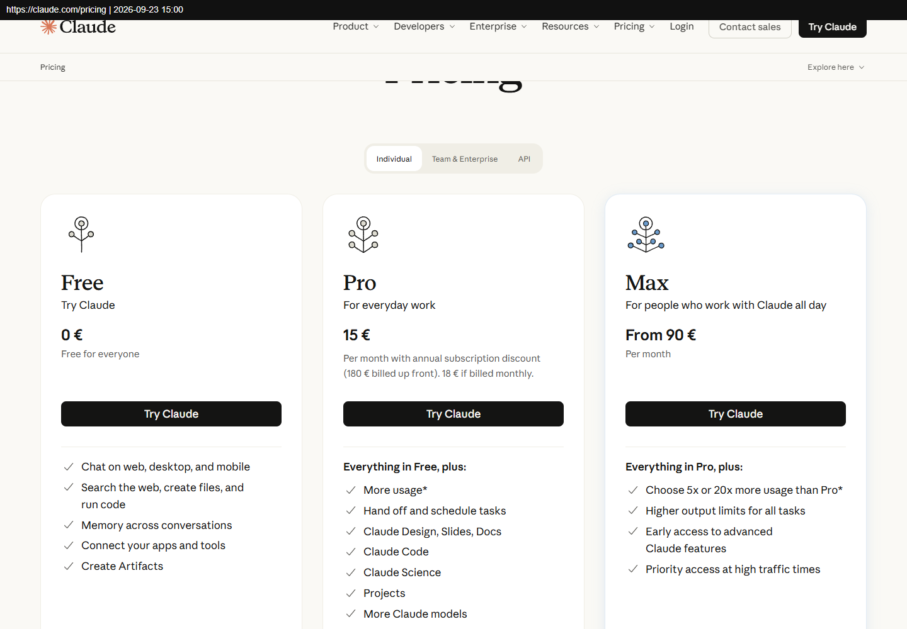
1.1 Claude Max 5x (unikalitāte)
Nr. | Piegādātājs | Kontaktinformācija | Piedāvātā cena EUR bez PVN (21%) | Piegādes cena EUR ar PVN (21%) *Piegādes adrese: Jelgavas iela 3, Rīga, Latvija, LV-1004 | Piedāvātā cena EUR ar PVN (21%) | Kopējā cena EUR ar PVN (21%) | Vērtēšanas kritērijs | Atbilstība vērtēšanai
1. | Anthropic, Claude Max 5x | claude.com | 90,00/mēn. | — | 108,90/mēn. | 871,20 | Unikalitāte | Jā

Apraksts: |  | Claude Max 5x (ietver Claude Code), 2 lietotāji × 4 mēneši.
Unikalitāte: |  | Komanda jau strādā ar Claude Code, un projekta dokumentācija ir rakstīta šim rīkam. Max 5x ir lētākais Claude plāns, kura limiti pietiek 2 izstrādātājiem.
Specifikācija: |  | AI programmēšanas aģents ar piekļuvi repozitorijam; limits ≥ 5× Pro; mēneša norēķins.
Termiņš: |  | 1.–4. mēnesis.

1. pretendents: Anthropic, Claude Max 5x
Links: https://claude.com/pricing

1.2
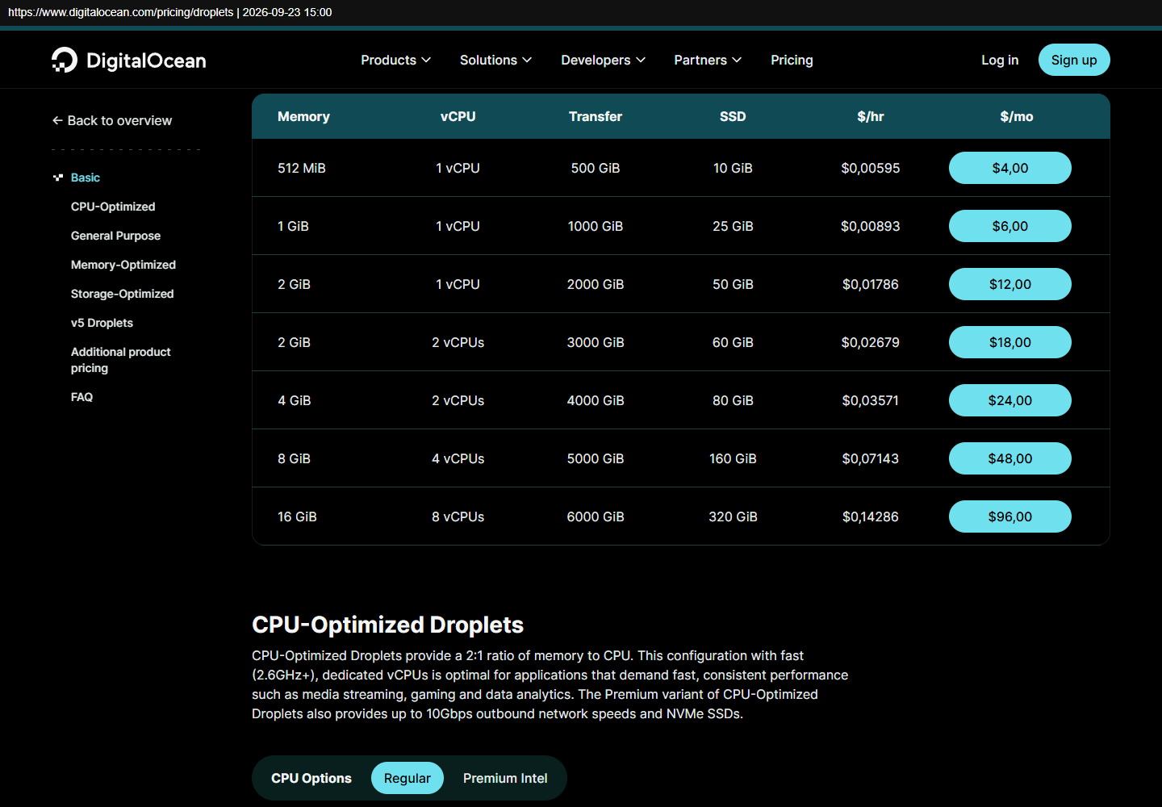
1.2 Virtuālais serveris, 4 mēneši
Nr. | Piegādātājs | Kontaktinformācija | Piedāvātā cena EUR bez PVN (21%) | Piegādes cena EUR ar PVN (21%) *Piegādes adrese: Jelgavas iela 3, Rīga, Latvija, LV-1004 | Piedāvātā cena EUR ar PVN (21%) | Kopējā cena EUR ar PVN (21%) | Vērtēšanas kritērijs | Atbilstība vērtēšanai
1. | OVHcloud VPS-2 (4 vCore, 8 GB, 75 GB) | ovhcloud.com | 7,21/mēn. | — | 8,72/mēn. | 34,88 | Zemākā cena | Jā
2. | Hetzner CX33 (4 vCPU, 8 GB, 80 GB) + IPv4 | docs.hetzner.com | 8,49/mēn. + IPv4 | — | 10,27/mēn. + IPv4 | 41,08 + IPv4 | Zemākā cena | Nē
3. | DigitalOcean Basic (4 vCPU, 8 GB) | digitalocean.com | 48 USD/mēn. | — | ~49,61/mēn. | ~198,44 | Zemākā cena | Nē

Apraksts: |  | VPS, kurā darbojas MVP: lietotne, datubāze, rezerves kopijas.
Specifikācija: |  | ≥ 4 vCPU, ≥ 8 GB RAM, ≥ 75 GB SSD, ES datu centrs, publiska IPv4.
Termiņš: |  | 1.–4. mēnesis.
Piezīme: |  | OVH lapā cena ir “no 7,21 €”, tāpēc pirkšanas brīdī to pārbaudām. Hetzner CX33 šobrīd nav pieejams.

1. pretendents: OVHcloud VPS-2 (4 vCore, 8 GB, 75 GB)
Links: https://www.ovhcloud.com/en-ie/vps/
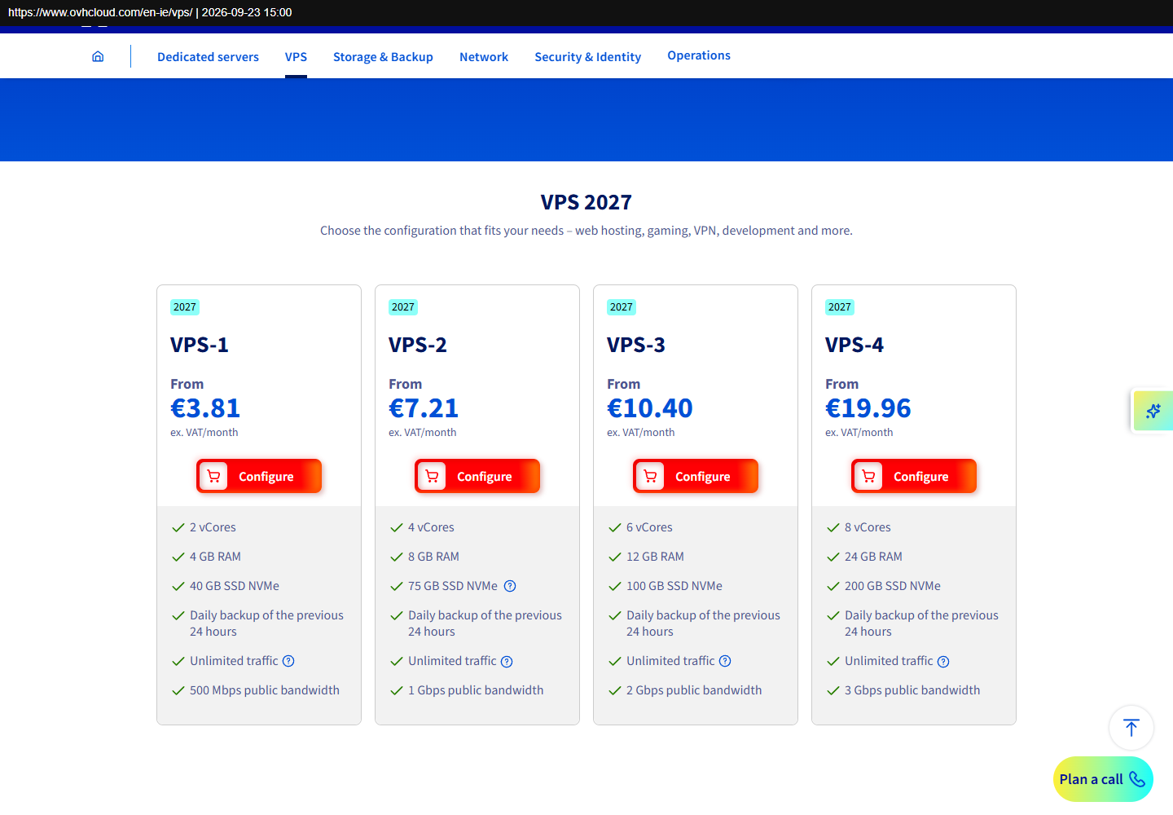

2. pretendents: Hetzner CX33 (4 vCPU, 8 GB, 80 GB) + IPv4
Links: https://docs.hetzner.com/general/infrastructure-and-availability/price-adjustment/
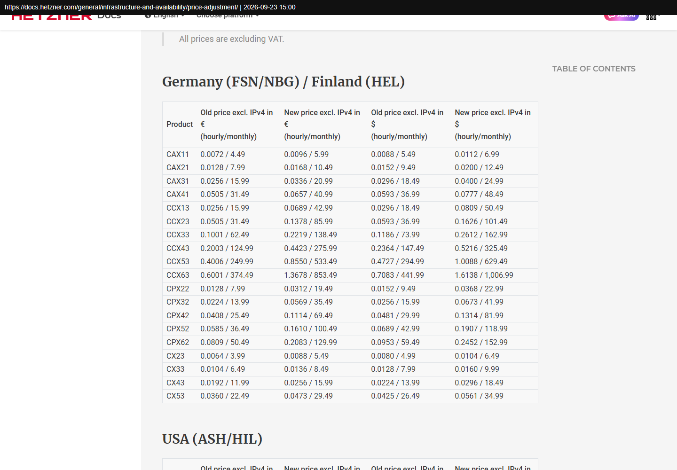

3. pretendents: DigitalOcean Basic (4 vCPU, 8 GB)
Links: https://www.digitalocean.com/pricing/droplets

1.3
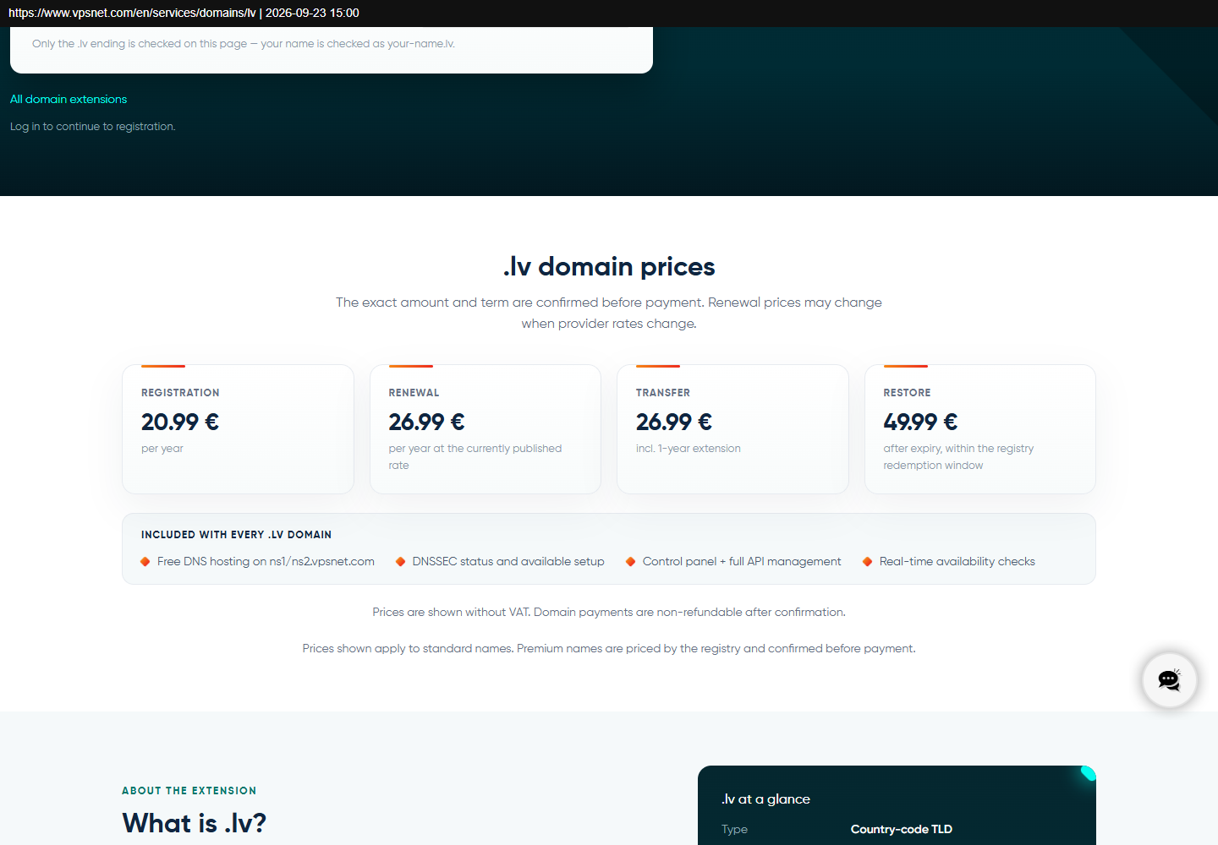
1.3 .lv domēns, 1 gads
Nr. | Piegādātājs | Kontaktinformācija | Piedāvātā cena EUR bez PVN (21%) | Piegādes cena EUR ar PVN (21%) *Piegādes adrese: Jelgavas iela 3, Rīga, Latvija, LV-1004 | Piedāvātā cena EUR ar PVN (21%) | Kopējā cena EUR ar PVN (21%) | Vērtēšanas kritērijs | Atbilstība vērtēšanai
1. | Hostnet SIA | hostnet.lv | 11,76 | — | 14,23 | 14,23 | Zemākā cena | Jā
2. | NIC (LU MII) | nic.lv | 12,00 | — | 14,52 | 14,52 | Zemākā cena | Nē
3. | VPSnet | vpsnet.com | 20,99 | — | 25,40 | 25,40 | Zemākā cena | Nē

Apraksts: |  | .lv domēna reģistrācija 1 gadam.
Termiņš: |  | 1. mēnesis.
Piezīme: |  | Hostnet lapā nav norādīts, vai cena ir ar PVN (pieņemts: bez PVN).

1. pretendents: Hostnet SIA
Links: https://hostnet.lv/lv/domains/
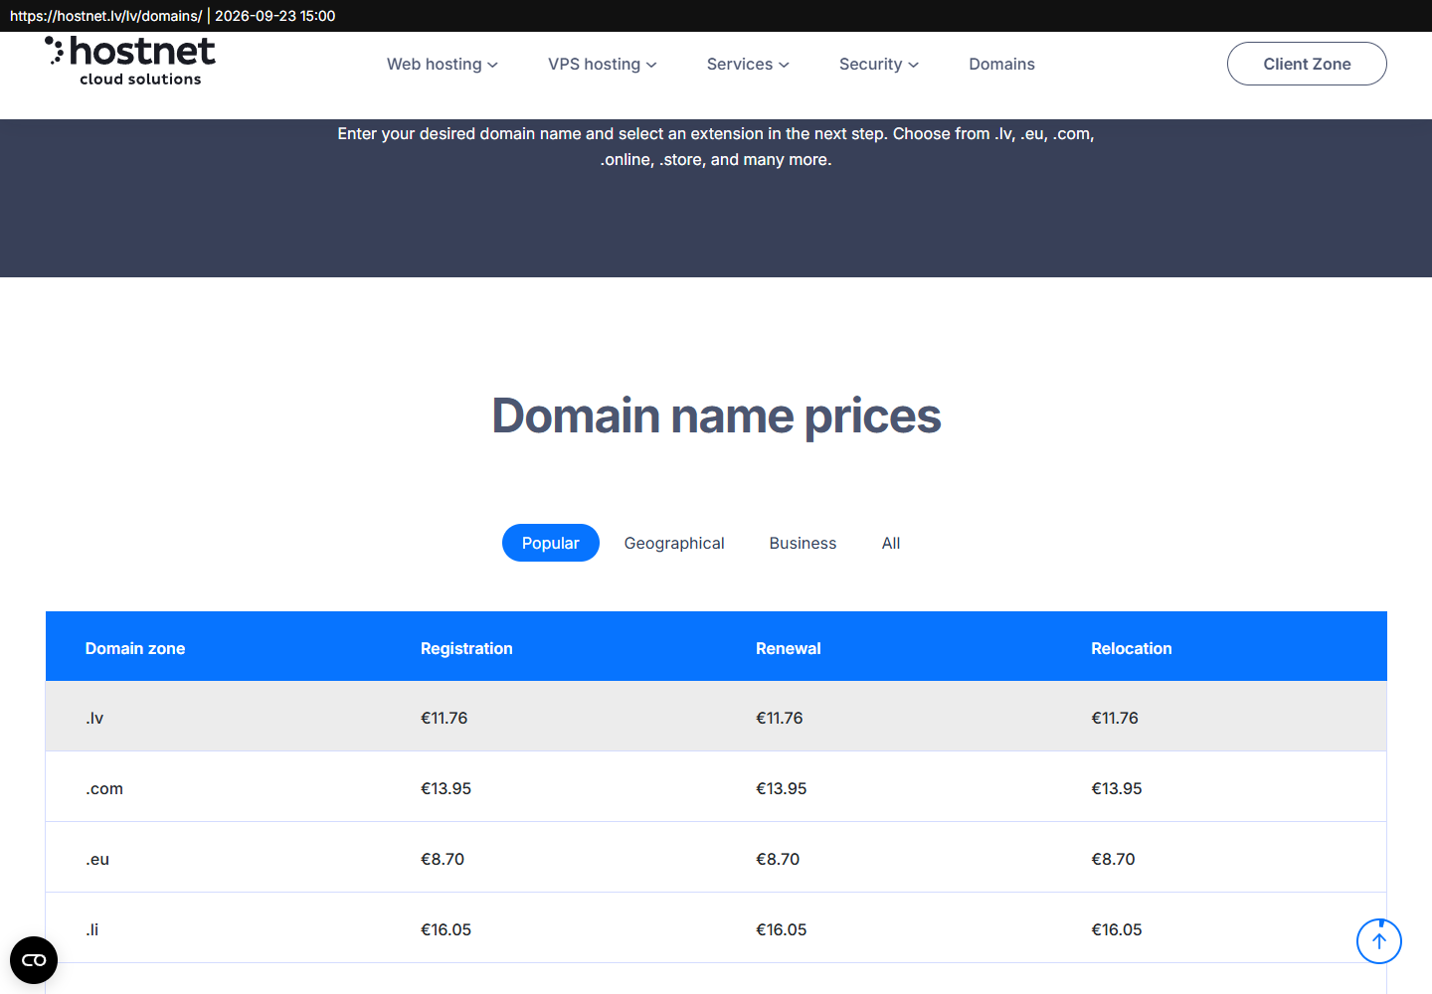

2. pretendents: NIC (LU MII)
Links: https://www.nic.lv/lv/buj-maksa-un-norekini
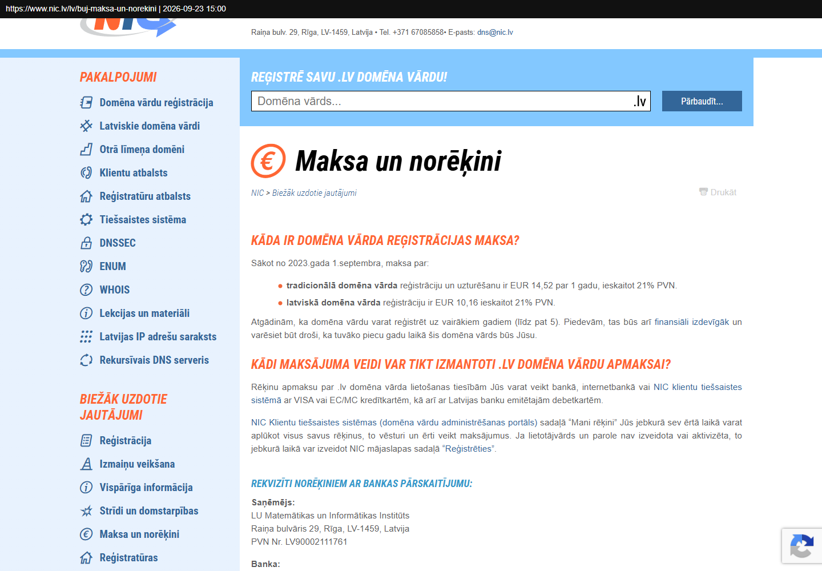

3. pretendents: VPSnet
Links: https://www.vpsnet.com/en/services/domains/lv

1.4
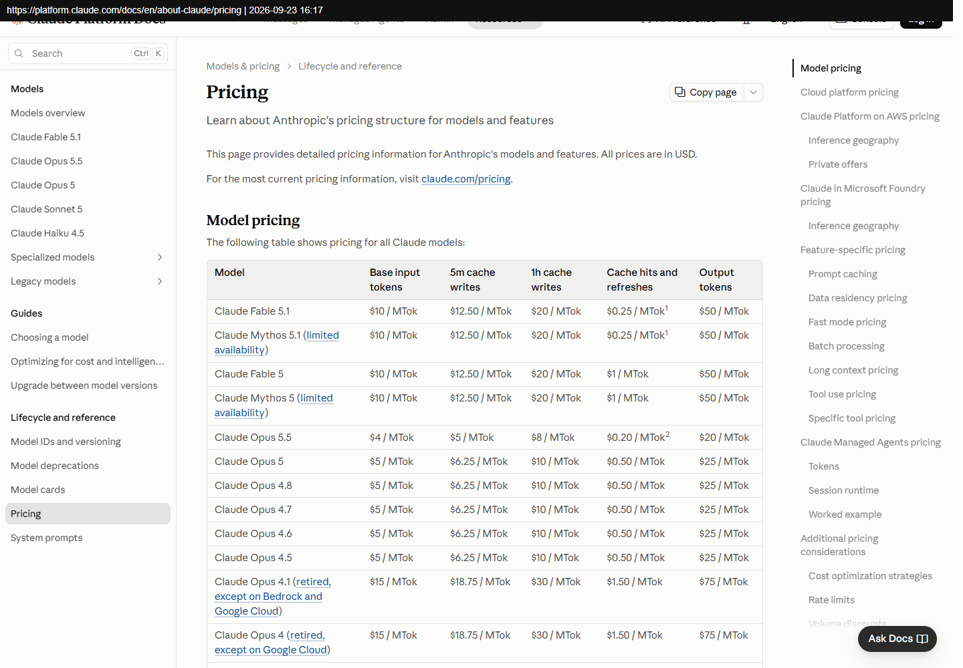
1.4 Claude API kredīts (unikalitāte)
Nr. | Piegādātājs | Kontaktinformācija | Piedāvātā cena EUR bez PVN (21%) | Piegādes cena EUR ar PVN (21%) *Piegādes adrese: Jelgavas iela 3, Rīga, Latvija, LV-1004 | Piedāvātā cena EUR ar PVN (21%) | Kopējā cena EUR ar PVN (21%) | Vērtēšanas kritērijs | Atbilstība vērtēšanai
1. | Anthropic, Claude API (Opus 5: 5 $ / 25 $ par 1M tokenu) | platform.claude.com | 82,64 | — | 100,00 | 100,00 | Unikalitāte | Jā

Apraksts: |  | API kredīts CMR foto nolasīšanai: ~1 500 CMR × ~0,064 $.
Unikalitāte: |  | Tas pats piegādātājs kā 1.1. Ar šo API 1. mēnesī testējam, cik precīzi tiek nolasīti 30 īsti CMR.
Specifikācija: |  | Attēlu analīze, strukturēta izvade (JSON), maksa par faktisko lietojumu.
Termiņš: |  | 1.–4. mēnesis.

1. pretendents: Anthropic, Claude API (Opus 5: 5 $ / 25 $ par 1M tokenu)
Links: https://platform.claude.com/docs/en/about-claude/pricing

